EJEMPLO
X | Y
14 | 38 | Matriz de covarianzas | Coeficiente de variacion
7 | 14
46 | 92
24 | 15
35 | 44
19 | 29 | Analisis de varianza
39 | 14
27 | 54
15 | 30
20 | 40
11 | 22
14 | 28
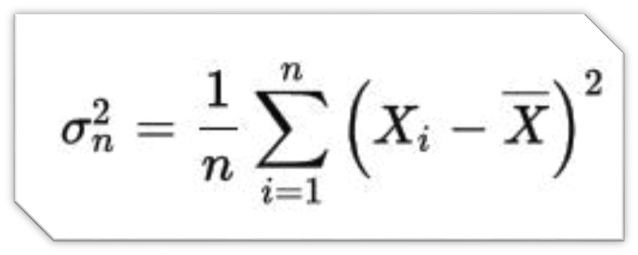
30 | 60
30 | 42
46 | 39
22 | 44
Covarianza
1 | 47
8 | 16
18 | 36
1 | 37
22 | 44
21 | 42
12 | 24
42 | 41
16 | 44
1 | 39
24 | 11
4 | 8
37 | 74
32 | 64
15 | 30
38 | 32
4 | 14
4 | 8
31 | 62
27 | 39
50 | 28
29 | 21
30 | 39
32 | 19
36 | 3
12 | 41
24 | 10
23 | 19
18 | 36
43 | 86
4 | 8
34 | 68

